Rapport info
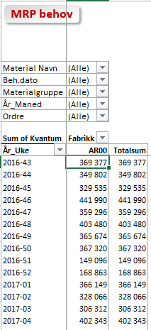
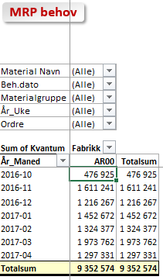

MRP behov

 | Trykk F10 for å få fram utvalg rapportinnhold

Rapporten Inneholder |  | Rapporter Statistikker
- Behov fra siste MRP-kjøring i SAP. Velg periode som er ønskelig frem i tid og materialer / grupper
- Generell info om Orkla Reporting Toll ligger i OFN Brukerdokumentasjon under Generell informasjon_Nyheter og tips
- MRP behov i angitt tidsperiode gruppert på materialgruppe_material og periode (uke / måned)

- Behovene er basert på dato for når en produksjon er satt opp overliggende nivå, således ikke basert på innkjøpsrekvisisjoner

Folder Behov viser pr materialgruppe, material og periode
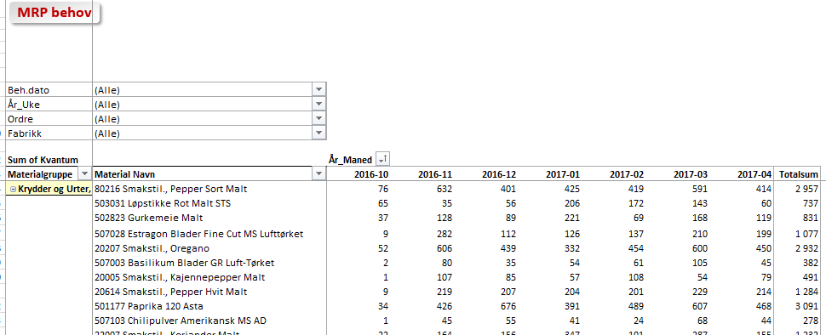

Folderne viser tilsvarende behov Pr Uke og Pr Måned

Behov
MRP behov

Beh.dato | (All)
År_Uke | (All)
Ordre | (All)
Fabrikk | (All)

Kvantum |  | År_Maned
Materialgruppe | Material Navn | 2015-04 | Grand Total
POSTEI-LINJENE | 1021 Stabb Leverpostei 36x200g | 1,320 | 1,320

Grand Total |  | 1,320 | 1,320

Per Uke
MRP behov

Material Navn | (All)
Beh.dato | (All)
Materialgruppe | (All)
År_Maned | (All)
Ordre | (All)

Kvantum | Fabrikk
År_Uke | FR00 | Grand Total
2015-14 | 1,320 | 1,320
Grand Total | 1,320 | 1,320

Per Maned
MRP behov

Material Navn | (All)
Beh.dato | (All)
Materialgruppe | (All)
År_Uke | (All)
Ordre | (All)

Kvantum | Fabrikk
År_Maned | FR00 | Grand Total
2015-04 | 1,320 | 1,320
Grand Total | 1,320 | 1,320

